サービスメニュー価格表
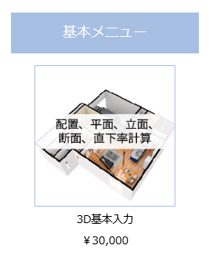
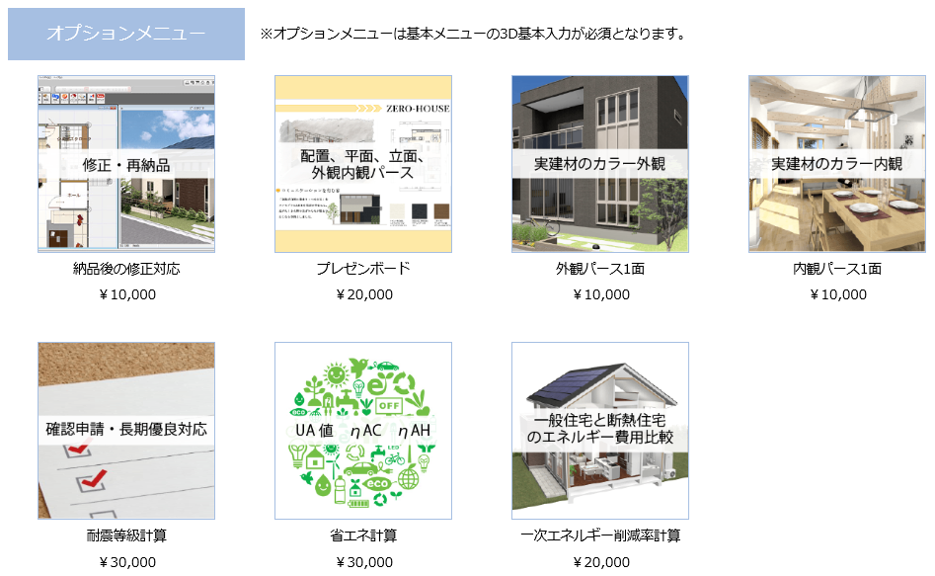
壱岐みらい創り住宅サポートセンター

サービスメニュー
 |  |  |  | 定価
基本メニュー
 | 3D基本入力 |  | 配置、平面、立面、断面、直下率計算 | ¥30,000
オプションメニュー |  | ※オプションメニューは基本メニューの3D基本入力が必須となります
 | 納品後の修正対応 |  | 修正、再納品 | ¥10,000
 | プレゼンボード |  | 配置、平面、立面、外観内観パース | ¥20,000
 | 外観パース1面 |  | 実建材のカラー外観 | ¥10,000
 | 内観パース1面 |  | 実建材のカラー内観 | ¥10,000
 | 耐震等級計算 |  | 確認申請・長期優良住宅対応 | ¥30,000
 | 省エネ計算 |  | UA値、ηAC値、ηAH値 | ¥30,000
 | 一次エネルギー削減率計算 |  | 一般住宅との光熱費比較 | ¥20,000
納品メニュー |  | ※納品形式を選択してください
 | データ納品 |  | ATZERO最新Verユーザー対象 | ¥0
 | その他納品形式 |  | JW形式、DXF形式 | ¥10,000

※上記価格は全て税別料金となります
※基本納期は依頼日より4営業日後となります

